Portada
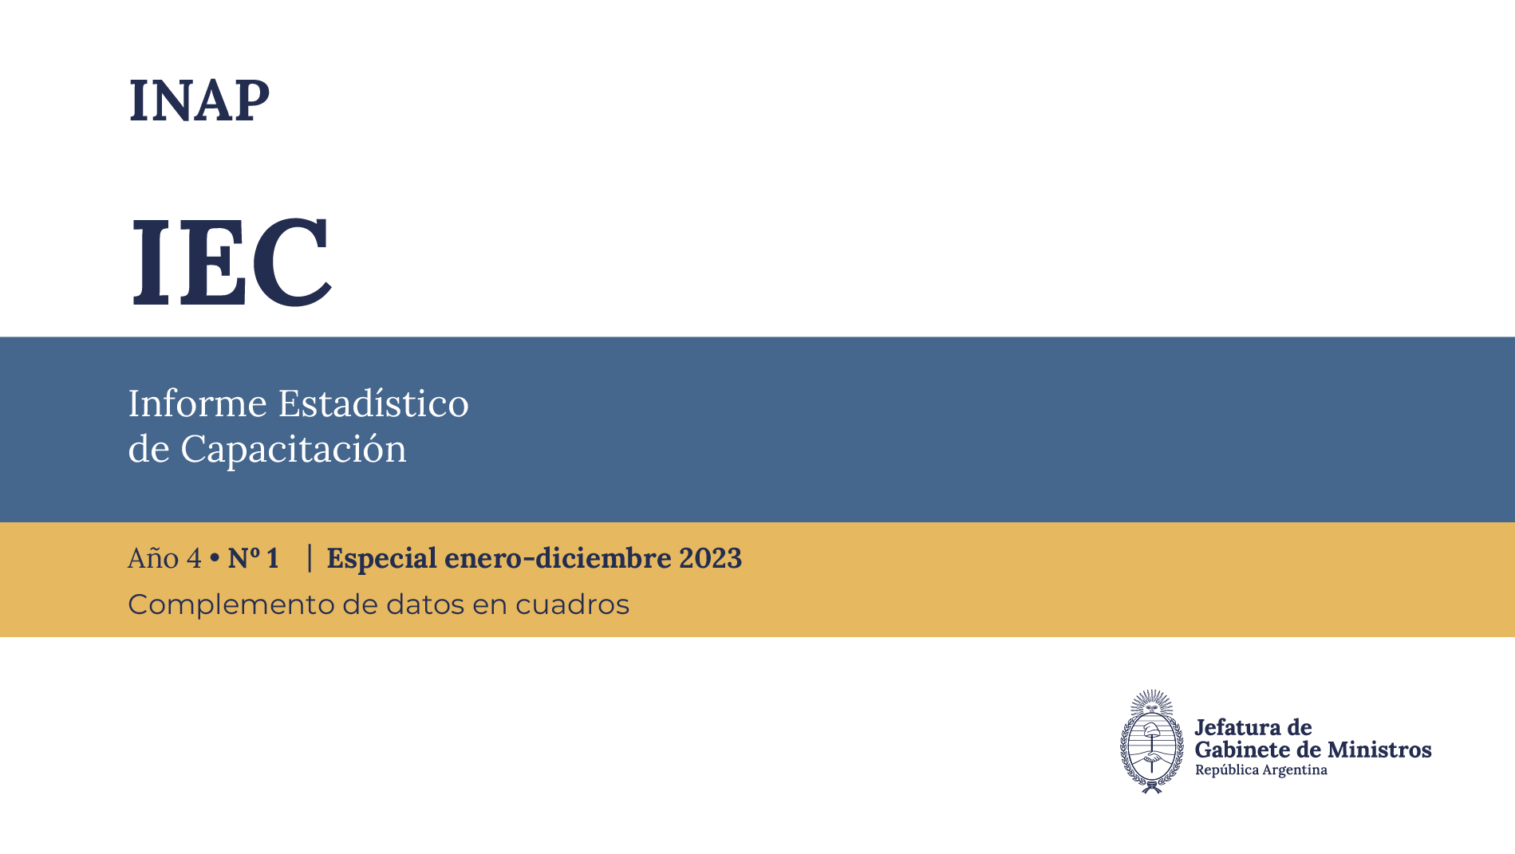

Créditos
Créditos

Informe Estadístico de Capacitación (IEC)
Año 4 - N.° 1. Especial enero-diciembre 2023
Instituto Nacional de la Administración Pública (INAP)
Av. Roque Sáenz Peña 511, Ciudad Autónoma de Buenos Aires, República Argentina
C. P.: C1035AAA - Tel.: 6065-2310
Correo electrónico: dinvesti@jefatura.gob.ar
ISSN 2796-8081
Redacción
Jorge Zappino
Compilación y sistematización de datos
Jorge Zappino
Leonardo Llusa
Edición y corrección
Patricia Iacovone
Silvina Allegretti
Diseño y diagramación editorial
Roxana Pierri
Lucía Maillo Puente
Gráficos
Federico Canonne

Las ideas y planteamientos contenidos en la presente edición son de exclusiva responsabilidad de sus autores y no comprometen la posición oficial del INAP.
INAP no asume responsabilidad por la continuidad o exactitud de los URL de páginas web externas o de terceros referidas en esta publicación y no garantiza que el contenido de esas páginas web sea, o continúe siendo, exacta o apropiada.
El IEC y su contenido se brindan bajo la licencia Creative Commons (CC) 2.5 Argentina: Reconocimiento-NoComercial-SinObraDerivada (BY-NC-ND): No se permite un uso comercial de la obra original ni la generación de obras derivadas.

Esta publicación se encuentra disponible en forma libre y gratuita en: publicaciones.inap.gob.ar
Junio 2024

